手洗い
☆手洗い・手指消毒特集☆ |  |  |  | ～商品のご案内～

菌とニオイに強い洗浄成分配合！
無添加・無香料の自然派ソープ！
持田ヘルスケア株式会社 |  |  |  | シャボン玉石鹸
コラージュフルフル泡石鹸 |  |  |  | シャボン玉バブルガード

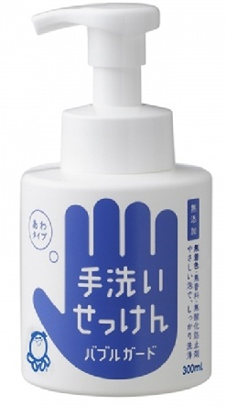
手・足だけでなく全身洗える！
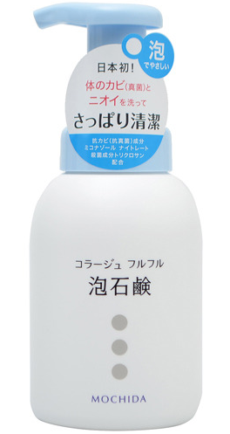
スッキリ汚れを落として
洗いあがりしっとり！

泡立ちがよく
汚れを包み込む

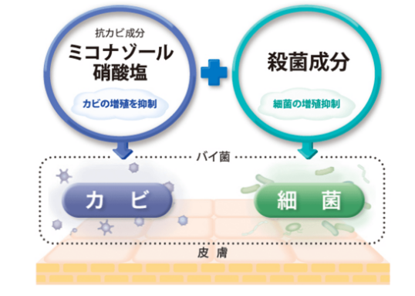

健栄製薬 |  |  |  | 健栄製薬
手ピカスプレー |  |  |  | 手ピカジェル
手軽にワンプッシュ！手の消毒

広範囲のウイルス・細菌に効く！
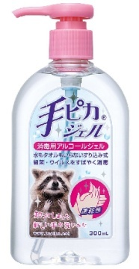

ジェルタイプだから
飛び散りにくい！

シュッとひと吹き
すぐサラサラ！

ハクゾウメディカル |  |  |  | 東京甲子社
ハクゾウ ハンドケアジェル 肌ほのか |  |  |  | アロエクリーム潤（うるおい）
３種のバリア成分で手荒れから守る！

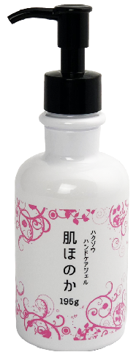
●手荒れが気になる方、症状が改善されない方に
手荒れ予防としてご使用いただけます

お肌にうるおいを与える天然保湿成分アロエベラ液汁末を配合！

●肌に伸び、馴染みやすい使用感で
ほとんどべたつきません
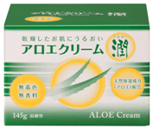

●グリーンフローラルの香り

ご注文書
品名 | 容量 | 定価 | ご注文数 | 品名 | 容量 | 定価 | ご注文数
コラージュフルフル泡石鹸 | 300mL | 2,300 |  | シャボン玉バブルガード | 300mL | 600
手ピカスプレー | 420mL | 650 |  | 手ピカジェル | 300mL | 1,000
ハクゾウ ハンドケアジェル 肌ほのか | 195g | 1,600 |  | アロエクリーム潤（うるおい） | 145g | 1,000
 |  |  |  | ご注文者様氏名

